loansID
API: | Recurso: GET | /loans/v1/loans/{loanID}

Request:
Field Name | Glosa FieldName | Type Request | ISO20022 Type | JSON Data Type | Cardinalidad | Mandatory | Ejemplo
page | Número de página | Query Param | Max5NumericText | number (int) | [0..1] | No | 1
pageSize | Tamaño de página | Query Param | Max5NumericText | number (int) | [0..1] | No | 20

Response:
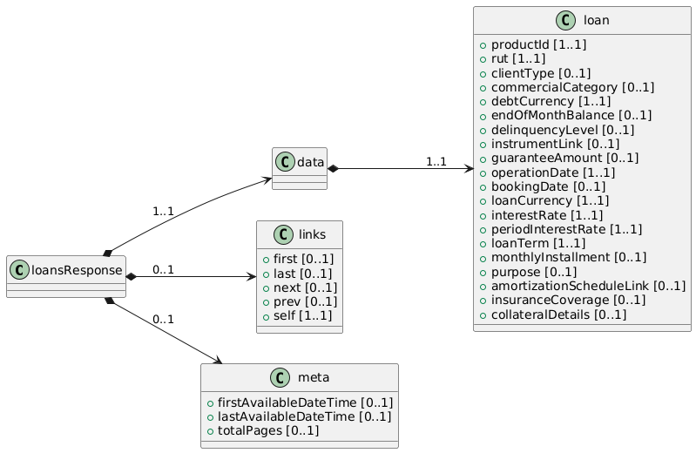
Field Name | Glosa FieldName | ISO20022 Type | JSON Data Type | Cardinalidad | Mandatory | Ejemplo | Observaciones
loanResponse | Objeto principal | - | object | [1..1] | Sí |  | Contenedor raíz de la respuesta.
data | Objeto principal | - | object | [1..1] | Sí |  | Contenedor raíz de la respuesta.
loan | Operación de Crédito | LoanType | object | [1..1] | Sí |  | Datos completos de un solo préstamo.
productId | ID interno del producto | Max40Text | string | [1..1] | Sí | LN12345 | Identificador único interno.
rut | RUT del cliente | RUTType | string | [1..1] | Sí | 11111111-1 | RUT del titular.
clientType | Tipo de persona | PersonTypeCode | string | [0..1] | No | NATURAL | NATURAL o JURIDICAL.
commercialCategory | Categoría comercial | Max70Text | string | [0..1] | No | Hipotecario | Tipo de préstamo: hipotecario, consumo...
debtCurrency | Moneda de la Deuda | ISO4217CurrencyCode | string | [1..1] | Sí | CLP | Moneda en la que se registra la deuda.
endOfMonthBalance | Saldo a fin de mes | Amount | number | [0..1] | No | 3500000 | Monto consolidado al último corte.
delinquencyLevel | Nivel de mora | DelinquencyLevelCode | string | [0..1] | No | MORA30 | Indica la morosidad actual.
instrumentLink | Vinculación instrumento | InstrumentLinkType | string | [0..1] | No | CuentaCorriente | Indica si el préstamo está ligado a otra cuenta.
guaranteeAmount | Monto de la garantía | Amount | number | [0..1] | No | 5000000 | Si el crédito está respaldado por una garantía.
operationDate | Fecha de la operación | ISODate | string (date) | [1..1] | Sí | 2025-02-15 | Fecha de formalización del contrato.
bookingDate | Fecha contable | ISODate | string (date) | [0..1] | No | 2025-02-16 | Momento en que se reconoce contablemente.
loanCurrency | Moneda del crédito | ISO4217CurrencyCode | string | [1..1] | Sí | CLP | Moneda pactada del préstamo.
rateType | Tipo Tasa de Interés | Enum | string | [1..1] | Sí | Fija | Identifica el tipo de tasa de interes (fija o variable)
interestRate | Tasa de interés | Rate | number | [1..1] | Sí | 2.5 | Tasa nominal anual aplicable al préstamo.
periodInterestRate | Periodicidad de tasa |  | string | [1..1] | Sí | Anual, Mensual | Periodicidad de tasa
loanTerm | Plazo del crédito | DurationType | string | [1..1] | Sí | 60 meses | Definición del plazo (60 meses, 10 años...).
monthlyInstallment | Cuota mensual | Amount | number | [0..1] | No | 200000 | Extra: Cuota estimada en caso de plan de pagos mensuales.
purpose | Propósito del crédito | Max70Text | string | [0..1] | No | Compra Vivienda | Extra: Indica el objetivo del préstamo.
amortizationScheduleLink | Tabla de amortización | URI | string | [0..1] | No | https://... | Extra: Enlace para ver plan de pagos detallado.
insuranceCoverage | Cobertura de seguro | InsuranceCoverageType | string | [0..1] | No | Desgravamen | Campo extra: Indica si tiene seguro de desgravamen, cesantía, etc.
collateralDetails | Detalles del colateral | CollateralType | string | [0..1] | No |  | Campo extra: Subcampos para describir el bien en garantía, como auto, avalúo, etc.

